Feuil1
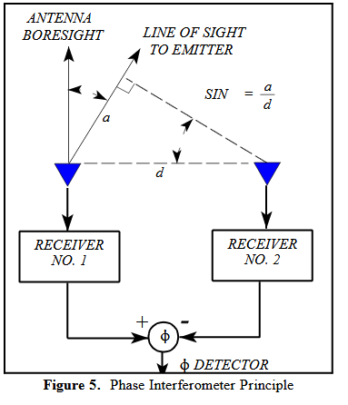
distance | 0.05 | m
Longueur d'onde | 0.124914 | m
phase(rad) | Angle(rad) | Angle(deg)
-0.31415926536 | -0.12524115179 | -7.1757894189
$$φ=arcsin\left(\frac{φλ}{2πd}\right)$$
-0.62831853072 | -0.25250261838 | -14.467334349
-0.94247779608 | -0.38411848045 | -22.008367763
-1.2566370614 | -0.52320160414 | -29.977243752
Ce tableau permet de calculer l'angle de d'arrivé d'un signal.
Distance correspond à la distance entre les deux antennes (devrait être inférieur ou égal à la moitié de la longueur d'onde de l'onde à détecter)
Longueur d'onde correcpond à longueur d'onde du signal à détecter
La phase correspond au déphasage détecté entre les ondes des deux attentes.
Angle correspond à l'angle d'arrivé du signa
les angles dont le résultat est #NOMBRE! correspondent à des phase impossible
-1.5707963268 | -0.67458081347 | -38.650633553
-1.8849555922 | -0.84728230496 | -48.54570013
Où:
$φ$ est la phase
$λ$ est la longueur d'onde
d est la distance entre les deux antennes
-2.1991148575 | -1.0641937246 | -60.973809001
-2.5132741229 | -1.5336997257 | -87.874521325
-2.8274333882 | #NUM! | #NUM!
-3.1415926536 | #NUM! | #NUM!
-3.4557519189 | #NUM! | #NUM!
-3.7699111843 | #NUM! | #NUM!
-4.0840704497 | #NUM! | #NUM!
-4.398229715 | #NUM! | #NUM!
-4.7123889804 | #NUM! | #NUM!
-5.0265482457 | #NUM! | #NUM!
-5.3407075111 | #NUM! | #NUM!
-5.6548667765 | #NUM! | #NUM!
-5.9690260418 | #NUM! | #NUM!
-6.2831853072 | #NUM! | #NUM!

